상품제안서
스누즈 투명디스플레이 스마트 탁상시계 | 상품코드: S41684

 |  |  |  |  |  |  | 02-713-8555 | www.synergygift.co.kr
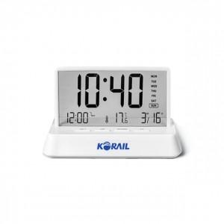 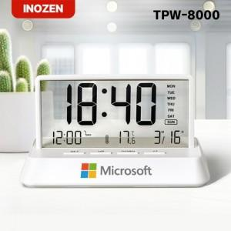

【상세/제작정보】 | #시간 #요일 #날짜 #알람 #온도 #유니크한 투명 스크린

【인쇄/포장옵션】 | 실크, 풀칼라 / 종이케이스

【공급단가】 | 수량 | 30~ | 100~ | 500~ | 1,000~ | 2,000~
*VAT별도 | 단가 | 8,060원 | 7,930원 | 7,750원 | 7,440원 | 7,130원

【상품 URL】 | https://www.synergygift.co.kr:443/src/goods_detail.php?gdno=41684

